상품제안서
휴대용 양치세트+샴푸+바디워시+카카오여행용티슈 4종(케이스 선택) | 상품코드: F25879

 |  |  |  |  |  |  | 02-412-0044 | www.easy1.co.kr
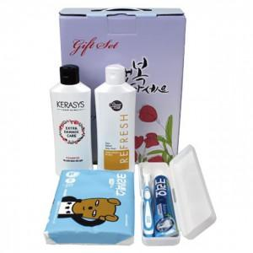

【상세/제작정보】 | 스티커 제작 및 부착 문의 케이스 이미지 선택 가능합니다 (상세 페이지 참조)

【인쇄/포장옵션】 | / 포장불가능

【공급단가】 | 수량 | 100~ | 300~ | 500~ | 1,000~ | 3,000~
*VAT별도 | 단가 | 6,120원 | 6,020원 | 5,880원 | 5,730원 | 5,630원

【상품 URL】 | https://dev.easy1.co.kr:443/src/goods_detail.php?gdno=25879

